Shema kutijice
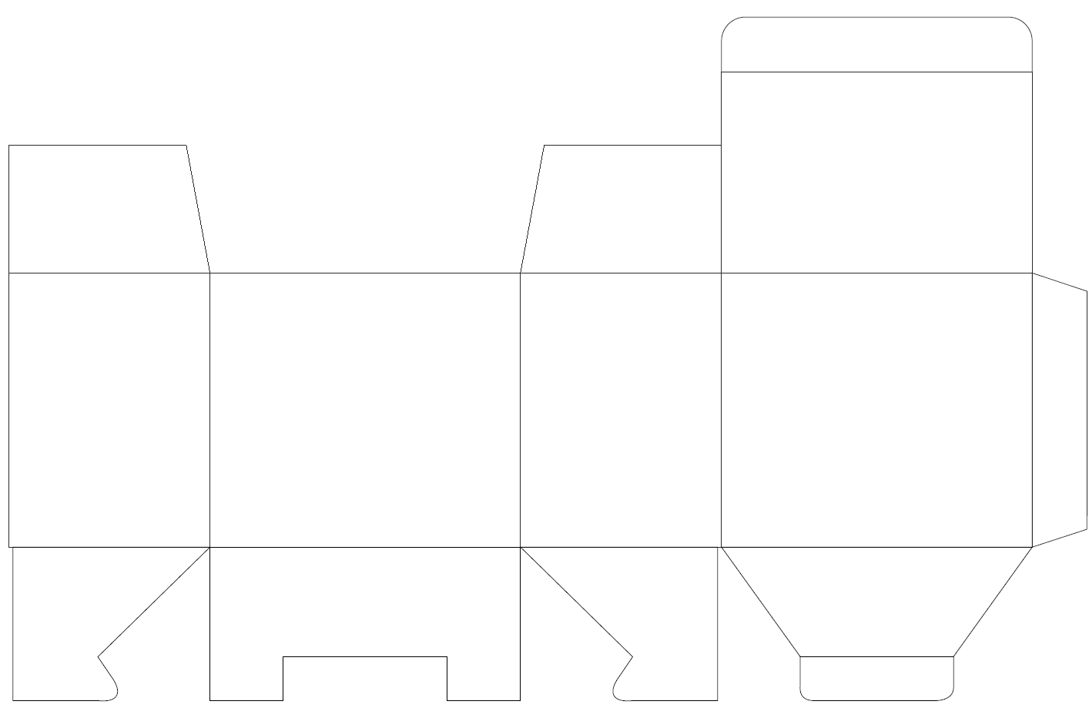
NACRT B42 85 X 55 X 75 mm

